关系图
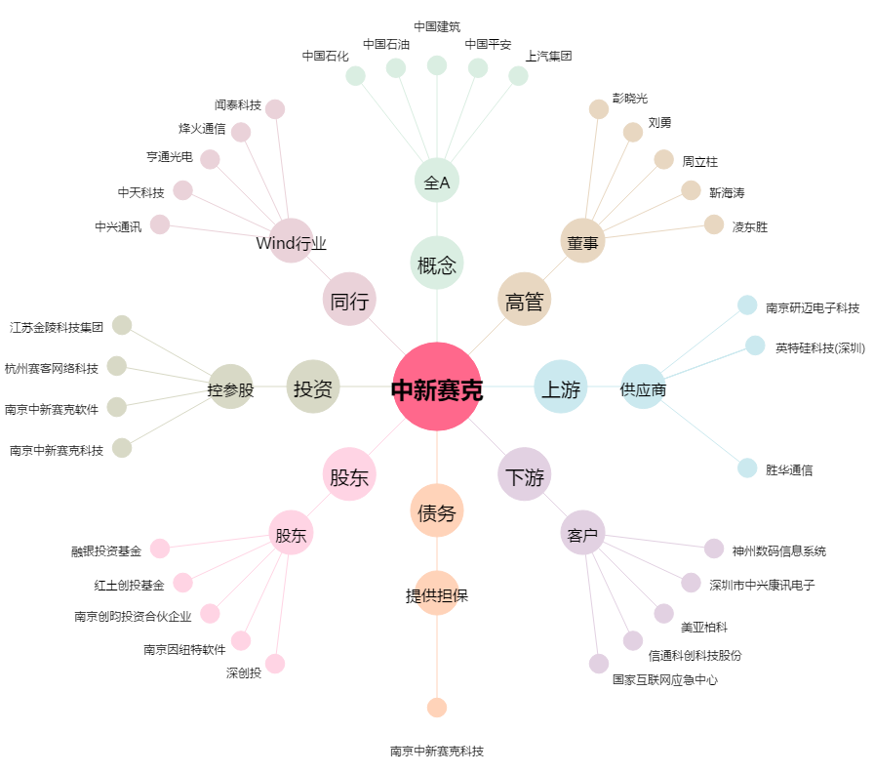
中新赛克[002912.SZ] - 关系概览图

